카카오선물하기_카드형
플랫폼 | 순위 | 1위 | 2위 | 3위 | 4위 | 5위 | 6위 | 7위 | 8위 | 9위 | 10위
건강식품·영양제 | 썸네일 | 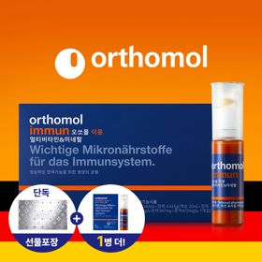 | 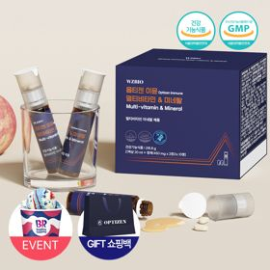 | 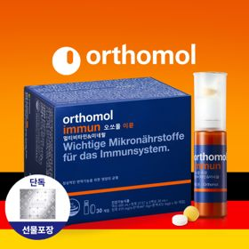 | 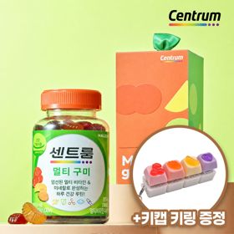 | 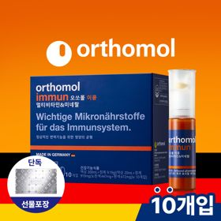 | 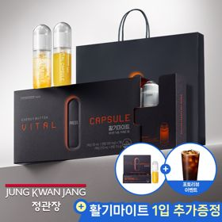 | 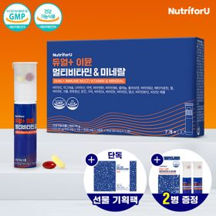 | 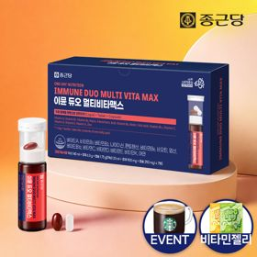 | 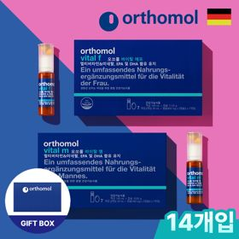 | 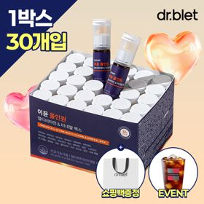
 | 카테고리 | 멀티비타민/종합비타민 | 멀티비타민/종합비타민 | 멀티비타민/종합비타민 | 멀티비타민/종합비타민 | 멀티비타민/종합비타민 | 홍삼/인삼 | 멀티비타민/종합비타민 | 멀티비타민/종합비타민 | 기타/특수목적 | 멀티비타민/종합비타민
 | 브랜드 | 오쏘몰 | 옵티젠 | 오쏘몰 | 센트룸 | 오쏘몰 | 정관장 | 뉴트리포유 | 종근당 | 오쏘몰 | 닥터블릿
 | 상품명 | 독일 명품 비타민 오쏘몰 이뮨 멀티비타민&미네랄 8입(7+1) - 추석 기프트 에디션 (공식수입) | "한국인 맞춤 명품 비타민" 옵티젠 이뮨 멀티비타민&미네랄 10입 / 1박스 (+GIFT 쇼핑백) | 독일 명품 비타민 오쏘몰 이뮨 멀티비타민&미네랄 30입 - 추석 기프트 에디션 (공식수입) | [사은품 증정/센트룸] 맛있는 멀티비타민 미네랄 멀티구미 (80구미) | 독일 명품 비타민 오쏘몰 이뮨 멀티비타민&미네랄 10입 - 추석 기프트 에디션 (공식수입) | 신상비타민선물 [정관장] 활기마이트(액상30ml+분말500mg) 7입 + [증정] 1입 | 명품 비타민 뉴트리포유 듀얼+ 이뮨 종합 멀티비타민&미네랄 7입+2입 증정 - 선물하기 단독 에디션 | 올인원 명품비타민 이뮨 멀티비타민 미네랄 7입+비타민젤리 마시는 액상 종합 비타민 수험생 직장인 부모님 건강 선물 | 오쏘몰 바이탈 m/f 남성/여성 선택가능 14입 - 시그니처 기프트 에디션 (공식수입) | "올인원 명품비타민" 이뮨비타민 올인원 멀티비타민&미네랄 프로 30병+쇼핑백증정
 | 판매가 | 34,000원 | 26,900원 | 105,000원 | 24,000원 | 43,000원 | 35,000원 | 19,900원 | 23,800원 | 59,800원 | 52,900원
 | 링크 | 바로가기 | 바로가기 | 바로가기 | 바로가기 | 바로가기 | 바로가기 | 바로가기 | 바로가기 | 바로가기 | 바로가기

플랫폼 | 순위 | 1위 | 2위 | 3위 | 4위 | 5위 | 6위 | 7위 | 8위 | 9위 | 10위
다이어트·이너뷰티 | 썸네일 | 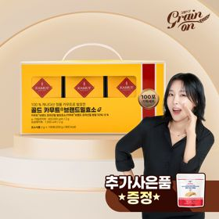 | 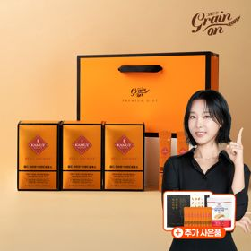 | 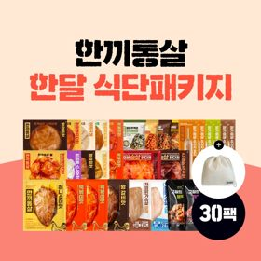 | 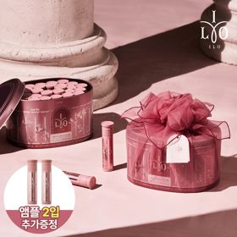 |  | 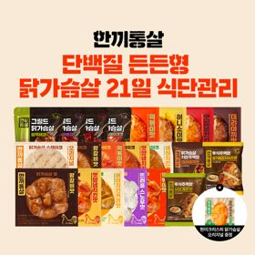 | 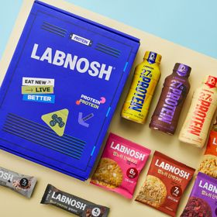 | 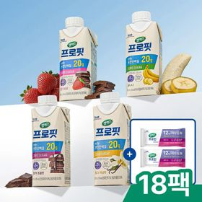 | 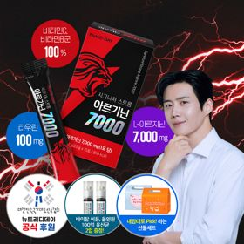 | 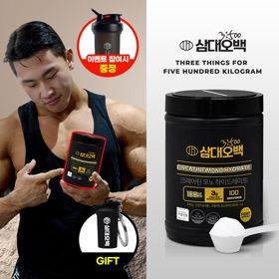
 | 카테고리 | 기타/특수목적 | 기타/특수목적 | 다이어트/체중관리 | 피부/미용 | 기타/특수목적 | 다이어트/체중관리 | 기타/특수목적 | 다이어트/체중관리 | 다이어트/체중관리 | 다이어트/체중관리
 | 브랜드 | 그레인온 | 그레인온 | 한끼통살 | 아일로 | 푸드올로지 | 한끼통살 | 랩노쉬 | 셀렉스 | 뉴트리디데이 | 삼대오백
 | 상품명 | [그레인온] 골드 카무트 브랜드밀효소G 3개월분+10포증정(총100포) + 파로저당단백칩 증정 | [그레인온] 골드 카무트 브랜드밀 효소 3개월(+선물포장) +9포 추가 +파로저당 견과류바 +파로저당 단백칩 증정 | [한끼통살] 닭가슴살 한달 식단패키지 30팩+(증정)보냉백 | 2입 추가 증정 "선물하기 1등 콜라겐" 아일로 타입1 콜라겐 비오틴 앰플 28일분 오간자 에디션+ 앰플 2입 추가 증정 | [헬로키티 한정판/단독] 리유저블백&틴케이스 키링 증정, 엑스트라버진 올리브오일 캡슐 30포 | [한끼통살] 단백질 든든형 닭가슴살 21일 식단관리+(증정)현미크리스피 닭가슴살 오리지널 1개 | BEST 프로틴모음 [랩노쉬] 프로틴 락커 12종 선물세트 (프로틴 드링크 퍼펙트, 단백쿠키, 단백 쿠키바) | 셀렉스 프로핏 맛있는 완전단백질 250ml 18팩 딸기초코/모카초콜릿/밀크바닐라/바나나 택1+베리오트바 2EA | "이게 바로 찐! 초고함량" 액상스틱 L-아르기닌 7000 3박스 [케이스 동봉] | [운동선물/헬스] 삼대오백 모노 크레아틴 100서빙 운동 필수템 +키링증정
 | 판매가 | 24,900원 | 44,900원 | 46,900원 | 65,900원 | 32,800원 | 33,000원 | 30,000원 | 27,900원 | 30,900원 | 17,900원
 | 링크 | 바로가기 | 바로가기 | 바로가기 | 바로가기 | 바로가기 | 바로가기 | 바로가기 | 바로가기 | 바로가기 | 바로가기

다이소몰_카드형
플랫폼 | 순위 | 1위 | 2위 | 3위 | 4위 | 5위 | 6위 | 7위 | 8위 | 9위 | 10위
다이소몰 | 썸네일 | 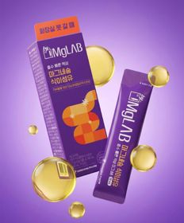 |  | 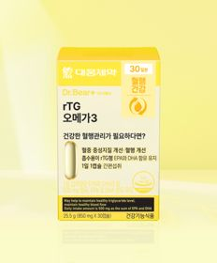 |  |  |  |  | 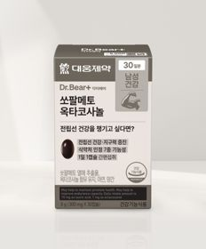
 | 카테고리 | 마그네슘 | 홍삼/인삼 | 루테인/눈건강 | 기타/특수목적 | 기타/특수목적 | 비타민C/항산화 | 피부/미용 | 기타/특수목적 | 기타/특수목적 | 루테인/눈건강
 | 브랜드 | 동화약품 | 자연관 | 대웅제약 | 홀베리 | 판티오 | 오브맘 | 판티오 | 대웅제약 | 오브맘 | 대웅제약
 | 상품명 | 동화 바이마그랩 마그네슘 식이섬유 5포 5일분 | [홍삼입문자] 자연관 6년근 홍삼정 에너타임 스탠다드 14포 14일분 | 대웅제약 rTG 오메가3 30캡슐 30일분 | 홀베리 레몬 비타C 500 10개입 | [보령약국 X Pantio] 관절 건강 올인원 15포 15일분 | 오브맘 비타민C＆E 하루구미 30일분 | [보령약국 X Pantio] 풍성한 판토텐산 비오틴 올인원 15포 15일분 | 대웅제약 쏘팔메토 옥타코사놀 30캡슐 30일분 | 오브맘 활력에너지B 하루구미 30일분 | 대웅제약 식물성 뉴티지 오메가3 30캡슐 30일분
 | 판매가 | 3,000원 | 5,000원 | 5,000원 | 1,000원 | 5,000원 | 5,000원 | 5,000원 | 5,000원 | 5,000원 | 5,000원
 | 링크 | 바로가기 | 바로가기 | 바로가기 | 바로가기 | 바로가기 | 바로가기 | 바로가기 | 바로가기 | 바로가기 | 바로가기

올리브영_카드형
플랫폼 | 순위 | 1위 | 2위 | 3위 | 4위 | 5위 | 6위 | 7위 | 8위 | 9위 | 10위
올리브영 | 썸네일 | 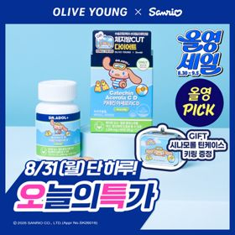 | 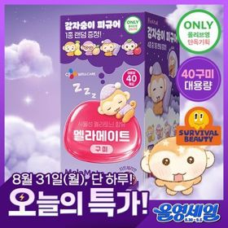 | 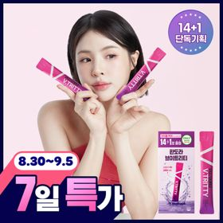 | 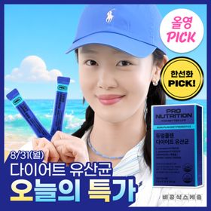 | 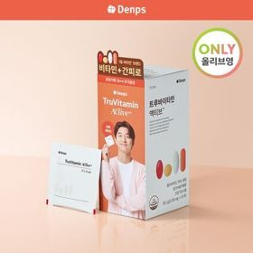 | 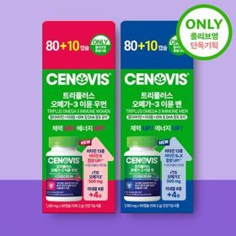 | 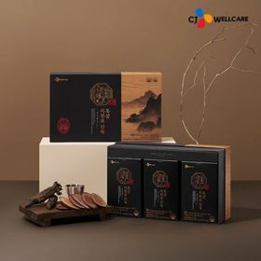 | 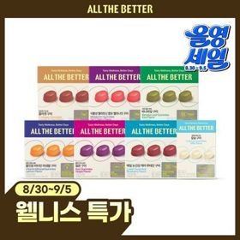 | 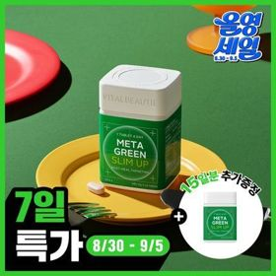 | 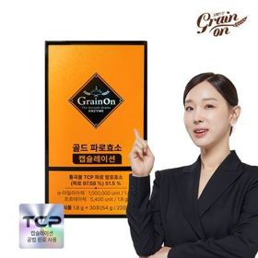
 | 카테고리 | 기타/특수목적 | 기타/특수목적 | 기타/특수목적 | 다이어트/체중관리 | 기타/특수목적 | 루테인/눈건강 | 기타/특수목적 | 기타/특수목적 | 기타/특수목적 | 기타/특수목적
 | 브랜드 | 닥터아돌 | 멜라메이트 | 판도라 | 프로뉴트리션 | 덴프스 | 세노비스 | 한뿌리 | 올더베러 | 바이탈뷰티 | 그레인온
 | 상품명 | [8/31하루특가/9월 올영픽/품절대란] 닥터아돌 카테킨 아세로라 칼시페롤 C D 60정 (+시나모롤 틴케이스 키링) | [8/31 하루특가/스테디셀러특가] [감자숭이 기획] 멜라메이트 구미/로우슈가/버라이어티팩 구미 20/40/50구미 | 판도라 브이트리티 7/14+1포 (7/15일분) | [8/31 하루특가/한선화 PICK] 프로뉴트리션 듀얼플랜 다이어트 유산균 14포 | 덴프스 트루바이타민 액티브 10+4포 증정기획 (2주분) | [올영단독] 세노비스 트리플러스 오메가3 이뮨 우먼/맨 80+10캡슐 기획(45일분) | CJ 한뿌리 흑삼지천보 진녹 30포 (1개월분) (온) | [웰니스 특가]올더베러 웰니스 구미 30일분 택1 | [1일 1정] 바이탈뷰티 메타그린 슬림업 30일 (+15일) | 그레인온 파로효소 골드 캡슐레이션 30포 (1개월분)
 | 판매가 | 21,900원 | 14,500원 | 24,460원 | 32,500원 | 12,900원 | 26,000원 | 112,500원 | 8,800원 | 26,370원 | 18,910원
 | 링크 | 바로가기 | 바로가기 | 바로가기 | 바로가기 | 바로가기 | 바로가기 | 바로가기 | 바로가기 | 바로가기 | 바로가기

